Renault Clio-options
Renault CLIO

OPCIJE I PAKETI

VOŽNJA I UDOBNOST | KOD | equilibre |  | evolution |  | techno |  | E-Tech engineered
Paket CITY KAMERA | PKJ005 | - | - | 400.00 € | 3,013.80 kn | - | - | - | -
Kamera za vožnju unatrag
Sustav za pomoć pri parkiranju sprijeda i straga
Paket CITY KAMERA 360° (1) | PCV98 | - | - | - | - | 550.00 € | 4,143.98 kn | 550.00 € | 4,143.98 kn
Kamera s 360° pogledom
Sustav pomoći pri parkiranju sprijeda, straga i bočno
Sustav za automatsko parkiranje EASY PARK ASSIST
Paket OSVJETLJENJE | PCK20 | 400.00 € | 3,013.80 kn | - | - | - | - | - | -
Automatsko uključivanje/isključivanje dugih svjetla
LED svjetla za maglu sprijeda s funkcijom osvjetljenja zavoja
Full LED stražna svjetla s dnevnim svjetlima u obliku slova C
Paket OSVJETLJENJE+ | PCU14 | - | - | 300.00 € | 2,260.35 kn | 300.00 € | 2,260.35 kn | - | -
Automatsko uključivanje/isključivanje dugih svjetla
LED svjetla za maglu sprijeda s funkcijom osvjetljenja zavoja
Full LED prednja svjetla u obliki slova C
Paket OSVJETLJENJE E-Tech engineered | PCL0W | - | - | - | - | - | - | 300.00 € | 2,260.35 kn
Automatsko uključivanje/isključivanje dugih svjetla
LED svjetla za maglu sprijeda s funkcijom osvjetljenja zavoja
Paket AKTIVNA SIGURNOST | PCK0A | - | - | 350.00 € | 2,637.08 kn | 350.00 € | 2,637.08 kn | 350.00 € | 2,637.08 kn
Sustav za nadzor mrtvog kuta
Upozoritelj na križni promet straga
Paket AKTIVNI TEMPOMAT (4) | PCK06 VLCUIR | - | - | - | - | 500.00 € | 3,767.25 kn | - | -
Aktivni tempomat
Sustav za nadzor mrtvog kuta
Upozoritelj na križni promet straga
Paket ZIMA (2) | PKJ442 | - | - | 500.00 € | 3,767.25 kn | 500.00 € | 3,767.25 kn | - | -
Grijani upravljač
Grijana prednja sjedala
Upravljač i ručica mjenjača presvučena imitacijom kožom
Paket AUTOMATSKA KLIMA (3) (10) | PCK0J | 500.00 € | 3,767.25 kn | - | - | - | - | - | -
Automatski klima-uređaj
Kartica Renault za otključavanje i pokretanje vozila bez ruke
LED osvetljenje u putničkom prostoru sprijeda
Električno podesiva i grijana vanjska osvrtna ogledala
Paket AUTOMATSKA KLIMA+ (10) | PCK0E | - | - | 490.00 € | 3,691.91 kn | - | - | - | -
Automatski klima-uređaj
Kartica Renault za otključavanje i pokretanje vozila bez ruke
Središnja konzola s naslonom za ruke
LED osvetljenje u putničkom prostoru sprijeda
Sustav za pomoć pri parkiranju straga | ITPK1 | 200.00 € | 1,506.90 kn | - | - | - | - | - | -
Upravljač i ručica mjenjača presvučena imitacijom kožom | VLCUIR | - | - | - | - | 100.00 € | 753.45 kn | - | -

MULTIMEDIJA
Paket NAVIGACIJA 9,3'' (7) | PKJ018 | - | - | - | - | 800.00 € | 6,027.60 kn | - | -
Sustav EASY LINK s 9,3˝ zaslonom na dodir i navigacijom
10" informacijski zaslon u boji s mjeračima i prikazom navigacije
Bežično punjenje mobilnog telefona (10) | REACTI | 120.00 € | 904.14 kn | 120.00 € | 904.14 kn | 120.00 € | 904.14 kn | - | -
Bez mogućnosti bežičnog punjenja mobitela (11) | SREACT | - | - | - | - | - | - | 0.00 € | 0.00 kn

EKSTERIJER I DODATCI
Paket REZERVNI KOTAČ (5) (6) | PCK28 | 250.00 € | 1,883.63 kn | - | - | - | - | - | -
Uzdignuto dno prtljažnog prostora (u nivou s sklopljenim stražnjim sjedalima)
Rezervni kotač običnih dimenzija
Ukrasni pokrovi kotača 15" Kala (11) | RDIF02 RTOL15 | 0.00 € | 0.00 kn | - | - | - | - | - | -
Aluminijski naplatci 16'' crno/srebrne boje Philia | RDIF39 RALU16 | 400.00 € | 3,013.80 kn | - | - | - | - | - | -
Uzdignuto dno prtljažnog prostora (u nivou s sklopljenim stražnjim sjedalima) (4) (8) | RANCF1 | 150.00 € | 1,130.18 kn | 150.00 € | 1,130.18 kn | 150.00 € | 1,130.18 kn | - | -
Rezervni kotač običnih dimenzija (4) (5) (6) | RSEC01 | - | - | 140.00 € | 1,054.83 kn | 140.00 € | 1,054.83 kn | - | -
Rezervni kotač za kraću upotrebu (5) (9) | RSGALT | 110.16 € | 830.00 kn | 110.16 € | 830.00 kn | 110.16 € | 830.00 kn | 110.00 € | 828.80 kn

CJENIK BOJA
Nemetalik boja | / | 0.00 € | 0.00 kn | 0.00 € | 0.00 kn | 0.00 € | 0.00 kn | 0.00 € | 0.00 kn
Metalik boja | / | 490.00 € | 3,691.91 kn | 490.00 € | 3,691.91 kn | 490.00 € | 3,691.91 kn | 490.00 € | 3,691.91 kn
Metalik boja posebna | / | 590.00 € | 4,445.36 kn | 590.00 € | 4,445.36 kn | 590.00 € | 4,445.36 kn | 590.00 € | 4,445.36 kn

(1) Na verziji "techno" obavezno s paketom PKJ018
(2) Na verziji "evolution" obavezno s paketom PCK0E
(3) Obavezno s opcijom ITPK1
(4) Nije dostupno na verzijai s hibridnim motorom
(5) Nije dostupno na verziji s plinskim motorom
(6) Nije dostupno na verziji s dizelskim motorom
(7) Na verziji "techno" obavezno s paketom PCV98
(8) Nije dostupno na verziji "equilibre" s benzinskim motorom
(9) Dostupno samo na verziji s dizelskim ili hibridnim motorom
(10) Trenutno nije dostupno
(11) Obavezna opcija kod naručivanja
DIZAJN

UNUTRAŠNJOST | KOD | equilibre |  | evolution |  | techno |  | E-Tech engineered
Svijetla unutrašnjost | HARM01 | S |  | S |  | - |  | -
Tamna unutrašnjost | HARM02 | - |  | - |  | S |  | S

PRESVLAKE | OBLAZINJENJE
Presvlake u kombinaciji crna/tamnosiva | DRAP02 | S |  | - |  | - |  | -
Presvlake u kombinaciji crna/siva Evolution | DRAP13 | - |  | S |  | - |  | -
Presvlake od tamne tkanine u kombinaciji s imitacijom kože crne boje | DRAP06 | - |  | - |  | S |  | -
Presvlake E-Tech engineered | DRAP19 | - |  | - |  | - |  | S

BOJE KAROSERIJE
Nemetalik boja
Ledeno Bijela | OV369 | O |  | O |  | O |  | O
Metalik boja
Siva Platine | TED69 | O |  | O |  | O |  | O
Crna Etoile | TEGNE | O |  | O |  | O |  | O
Siva Schiste | TEKQG | O |  | O |  | O |  | O
Metalik boja posebna
Crvena Flamme | TENNP | O |  | O |  | O |  | -
Plava Iron | TERQH | O |  | O |  | O |  | O
Narančasta Valencia | TEEQB | O |  | O |  | O |  | -

NAPLATCI
Ukrasni pokrovi kotača 16" Amicitia | RDIF10 | S |  | - |  | - |  | -
Ukrasni pokrovi kotača 15" Kala (1) | RDIF02 | O |  | - |  | - |  | -
Aluminijski naplatci 16" Ediris | RDIF14 | - |  | S |  | - |  | -
Aluminijski naplatci 16'' crno/srebrne boje Philia | RDIF39 | O |  | - |  | S |  | -
Aluminijski naplatci 17" Magny-Cours | RDIF40 | - |  | - |  | - |  | S

S = Serija O = Opcija - = Nije dostupno
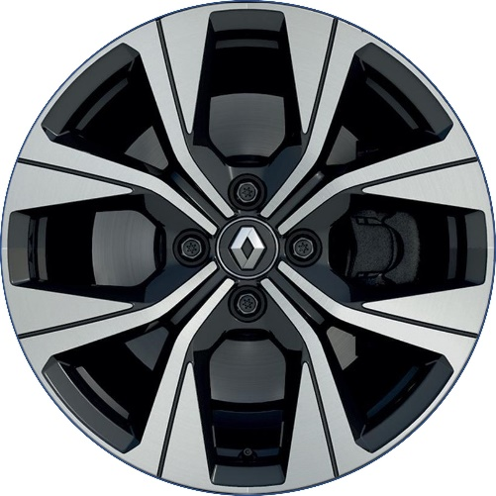
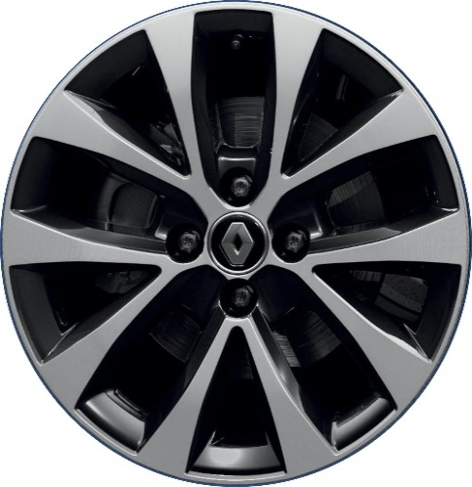
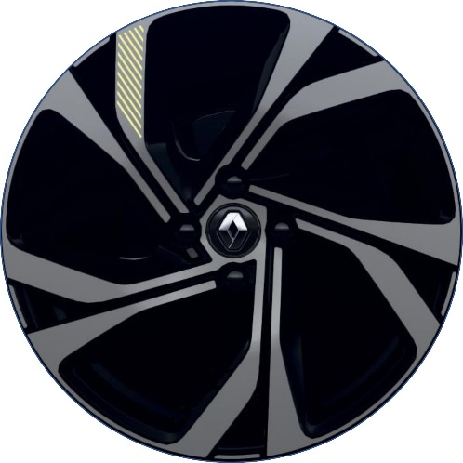
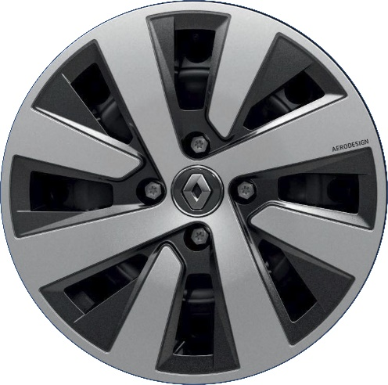
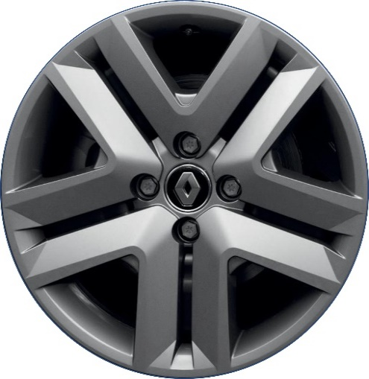
Ukrasni pokrovi kotača 15" Kala (1)
Aluminijski naplatci 16" Ediris
Aluminijski naplatci 16'' crno/srebrne boje Philia
Aluminijski naplatci 17" Magny-Cours
Ukrasni pokrovi kotača 16" Amicitia

